ページラフ
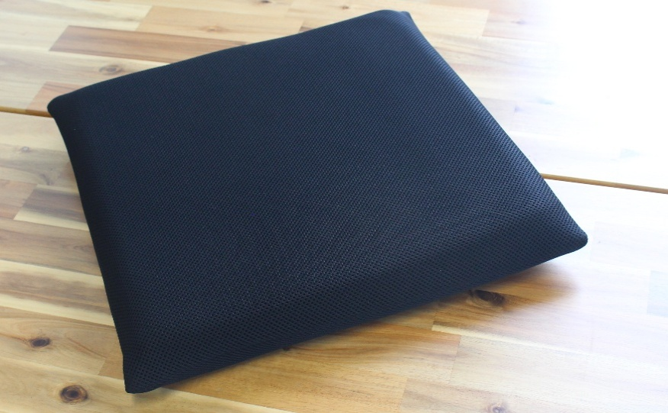
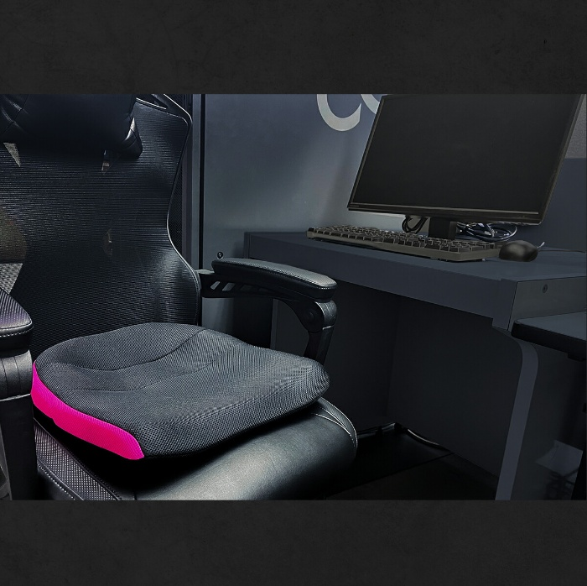
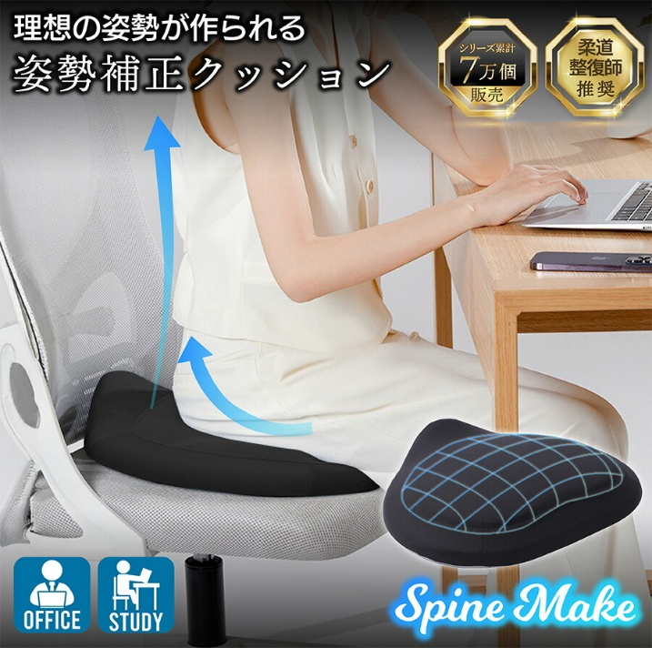
1 | サムネイル
 |  |  |  |  |  | ・商品名
 |  |  |  |  |  | ・クッションの切り抜き
 |  |  |  |  |  | ・文字またはアイコンで特徴を入れる
 |  |  |  |  |  |  | ・洗濯可能
 |  |  |  |  |  |  | ・高通気
 |  |  |  |  |  |  | ・抗菌

 | ※再撮影

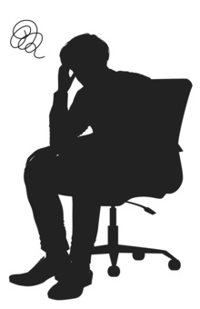
2 | 訴求
 |  |  |  | 「在宅ワークで何時間も座りっぱなし。でもゲーミングチェアは高いし、置く場所もない…」
 |  |  |  | 「長時間座っていると蒸れが不快…椅子は買い替えずに、もっと快適に作業ができれば」

 |  |  |  | 「長時間の座り作業」のお悩みをこのクッションが解決します
 |  |  |  | 今の椅子に、座り心地とさらさら感を+します



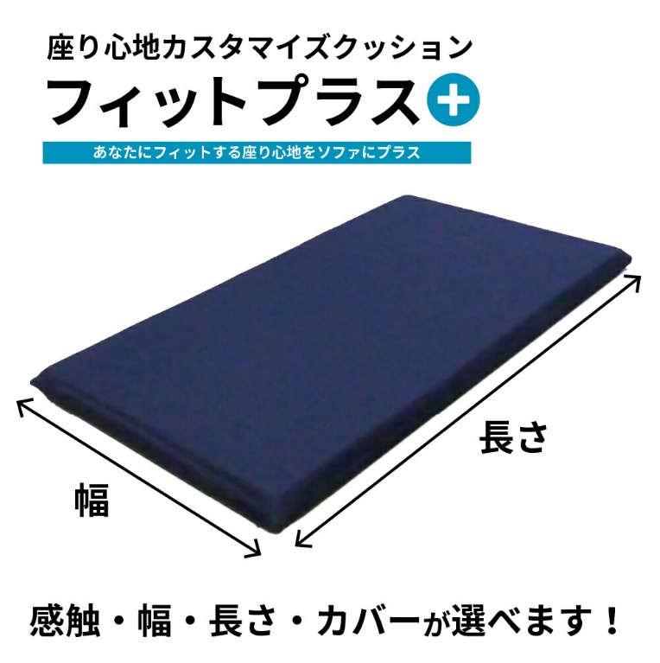
商品名
3 |  |  |  |  |  | ※2と3は1枚にまとめた方がよい？

 |  |  |  |  |  | サムネイルと同じようなデザインで
 |  |  |  |  |  | 少し内容を補足する。

 |  |  |  |  |  | デザインイメージとしては、右記のように椅子の上にクッションを敷いている

 |  |  |  |  |  | 商品名を画像の上部に入れたいと思っております。
 |  |  |  |  |  | 商品名に関しては、現在考え中ですので、商品名を入れれるスペースを開けといていただきたいです。

「長時間の座り作業」のお悩みをこのクッションが解決します

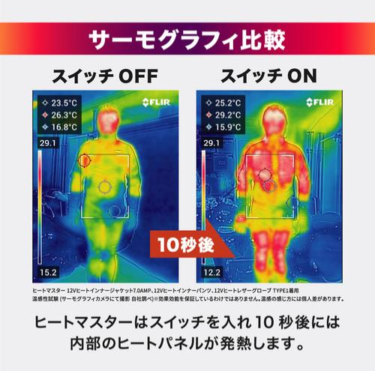
4 | サーモグラフィ
 |  |  |  |  |  | 通気性が非常によいウレタン・カバーを使用しているので、
 |  |  |  |  |  | 既存のクッションと比較すると熱がこもりにくく、立ち上がった後の放熱が早いです。

 |  |  |  |  |  | 比較：低反発ウレタンフォーム+チップウレタンの2層構造のクッション

 |  |  |  |  |  | モニターAさん
 |  |  |  |  |  |  | 「低反発のクッションを使っていますが、暑い時期はクッションがぴったり貼りつく感じがして不快でした」
 |  |  |  |  |  |  | 「このクッションは、空気の上に座っているような浮いた感じがあるので、貼りつき感がなく居心地がいいです！」

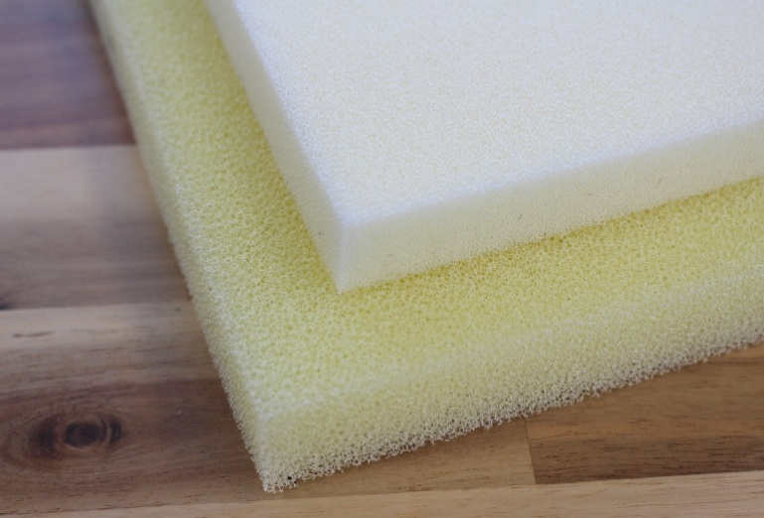
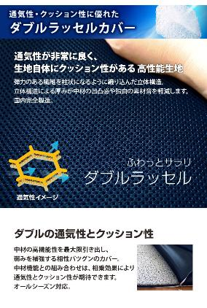
5 |  |  |  |  | ※再撮影 |  |  | カバーだけでなく中材まで洗えていつでも清潔
 |  |  |  |  |  |  |  | 抗菌加工を施したクイックドライフォーム
 |  |  |  |  |  |  |  | 在宅・食事中・ゲーム中の食べこぼしや汗にも安心

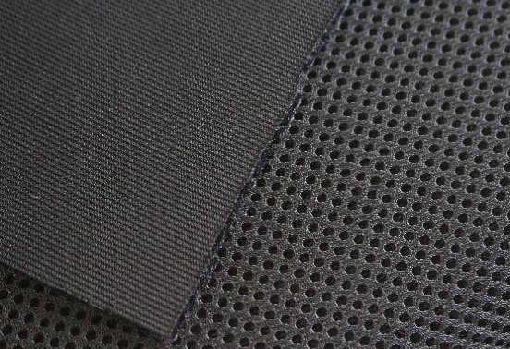
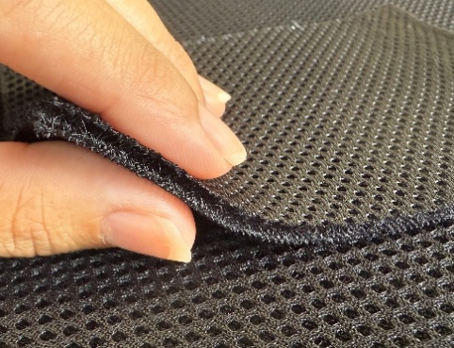
裏
 |  |  |  |  |  |  |  | 生地の厚さ：3~4mm
 |  |  |  |  |  |  |  | 立体構造なので空気が抜けやすく、クイックドライフォームの良さを生かす

表

6 | お洗濯はカバーを外してください

 | お手入れはカバーから取り出し、屋外用ウレタン・カバーを別々で洗ってください

 | クイックドライフォーム®：シャワーなどで水洗い後、風通しのよい場所で陰干し
 | カバー：ネットに入れて弱い力でのお洗濯後、陰干しがおすすめ

 | カバーに入れるときはウレタンを曲げると入れやすくなります

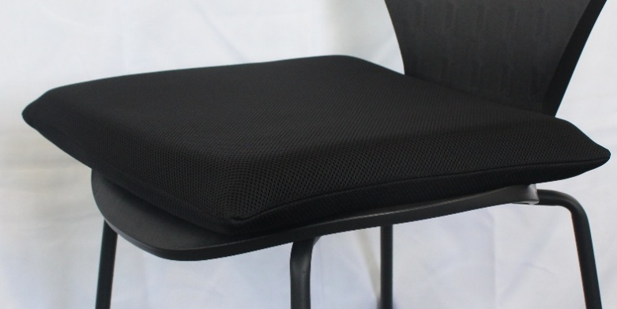
7 | サイズなど仕様 |  | ※再撮影
 |  |  |  |  | カバー装着時のサイズ
 |  |  |  |  |  | サイズ再測定

 |  |  |  |  | ウレタンのサイズ
 |  |  |  |  |  | クイックドライフォーム®：3cm×40cm×40cm

 |  |  |  |  | カバー：ポリエステル100%

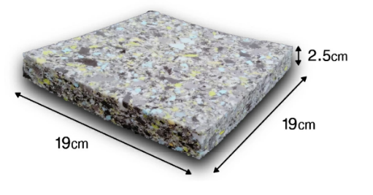
 |  |  |  |  | ・1つ1つ手作りしていますので、製品によって寸法に若干の差があります
3cm

40cm
40cm

 |  | カバー装着時のサイズは上図のようにクッションの周囲に入れる

